상품제안서
스카이 붐 5W 블루투스 스피커 | 상품코드: S41192

 |  |  |  |  |  |  | 02-713-8555 | www.synergygift.co.kr
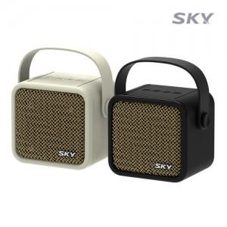

【상세/제작정보】 | <p><span style="font-size: 14pt;">※ 50개 미만 선물포장시 일괄 35,000원(vat별도) 청구됩니다.</span></p>

【인쇄/포장옵션】 | 레이저 / 포장지포장

【공급단가】 | 수량 | 20~ | 50~ | 100~ | 500~ | 1,000~
*VAT별도 | 단가 | 14,300원 | 13,500원 | 13,100원 | 12,330원 | 12,000원

【상품 URL】 | https://www.synergygift.co.kr:443/src/goods_detail.php?gdno=41192

